初期画面表示
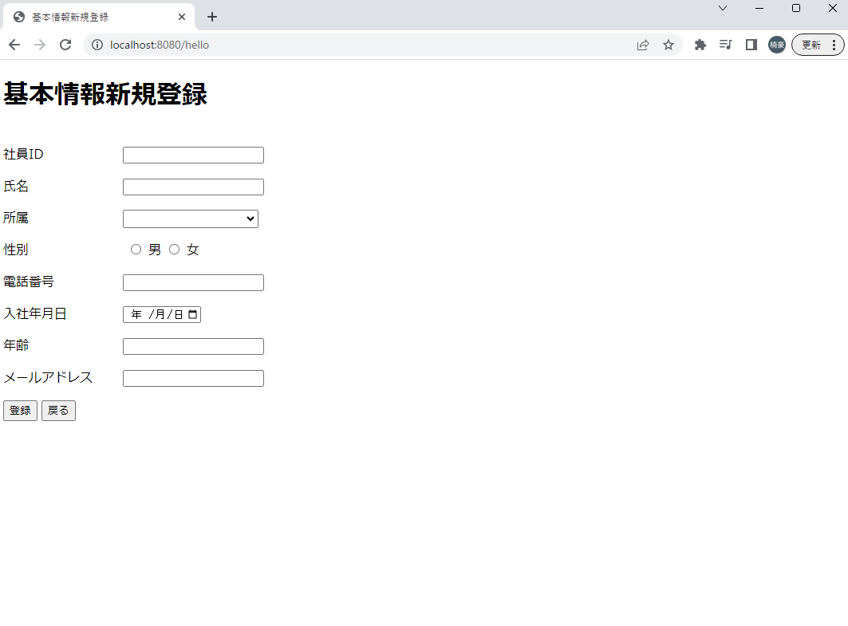
単体試験仕様書 |  | システムID | KS | 画面ID | K021 | 作成者 | 施楠豪 | 更新者 | 施楠豪
 |  | システム名称 | 勤怠システム | 画面名 | ログイン | 作成日 | 2022-06-20 | 更新日 | 2022-06-20

 | 初期画面

ケース＿登録・更新
単体試験仕様書 |  | システムID | KS | 画面ID |  |  |  | K021 |  | 作成者 | 施楠豪 | 更新者 | 施楠豪
 |  | システム名称 | 勤怠システム | 画面名 |  |  |  | ログイン |  | 作成日 | 2022-06-20 | 更新日 | 2022-06-20

チェック内容
チェックポイント
 |  |  |  |  | 1 | 2 | 3 | 4 | 5
チェック条件 | 画面初期表示 |  |  |  | ○ | ○
 | 新規登録 |  |  |  | ○
 | 更新時 |  |  |  |  | ○
 | 値入力 |  |  |  |  |  | ○ | ○

 | 更新ボタン |  |  |  |  |  | ○
 | 登録ボタン |  |  |  |  |  |  | ○
 | 戻りボタン |  |  |  |  |  |  |  | ○

確認内容 | 社員IDに空白が表示されること。 |  |  |  | ○
 | 社員ID自動採番されている |  |  |  |  |  |  | ○
 | 氏名に空白が表示されること。 |  |  |  | ○
 | 所属に空白が表示されること。 |  |  |  | ○
 | 性別にチェックが入っていない状態 |  |  |  | ○
 | 電話番号に空白が表示されること。 |  |  |  | ○
 | 年齢に空白が表示されること。 |  |  |  | ○
 | メールアドレスに空白が表示されること。 |  |  |  | ○
 | 社員IDに値が表示されること。 |  |  |  |  | ○
 | 氏名に値が表示されること。 |  |  |  |  | ○
 | 所属に値が表示されること。 |  |  |  |  | ○
 | 性別にチェックが入っている状態 |  |  |  |  | ○
 | 電話番号に値が表示されること。 |  |  |  |  | ○
 | 年齢に値が表示されること。 |  |  |  |  | ○
 | メールアドレスに値が表示されること。 |  |  |  |  | ○
 | 社員ID入力不可 |  |  |  |  |  | ○ | ○
 | 所属はSQLから取得したデータでドロップダウンリストを表示する |  |  |  |  |  | ○ | ○
 | 所属は直接入力不可でリスト選択のみ |  |  |  |  |  | ○ | ○
 | 年齢数値のみ入力可能 |  |  |  |  |  | ○ | ○
 | 年齢は15から90歳まで入力可能で、それ以外はエラーメッセージ |  |  |  |  |  | ○ | ○
 | 電話番号は11桁まで入力可能 |  |  |  |  |  | ○ | ○
 | 入社年月日カレンダー使用可能 |  |  |  |  |  | ○ | ○
 | 画面でエラーが発生すると現在の画面に同じデータを再取得して、表示させる |  |  |  |  |  | ○
 | 社員IDの上に赤文字でエラーメッセージを表示させる |  |  |  |  |  | ○
 | 更新成功時画面一覧に遷移する |  |  |  |  |  | ○
 | 前画面に遷移する |  |  |  |  |  |  |  | ○
 | 登録ボタン非表示、更新ボタン表示 |  |  |  |  |  |  | ○
 | 更新ボタン非表示、登録ボタン表示 |  |  |  |  |  | ○

実施結果 |  |  |  |  | ○ | ○ | ○ | ○ | ○
実施者 |  |  |  |  | 施 | 施 | 施 | 施 | 施
検証日 |  |  |  |  | 2023-06-26 | 2023-06-26 | 2023-06-26 | 2023-06-26 | 2023-06-26
確認者 |  |  |  |  | 施 | 施 | 施 | 施 | 施
確認日 |  |  |  |  | 2023-06-26 | 2023-06-26 | 2023-06-26 | 2023-06-26 | 2023-06-26

ケース (境界値)
単体試験仕様書 |  | システムID | KS | 画面ID |  |  |  | K021 |  | 作成者 | 更新者
 |  | システム名称 | 勤怠システム | 画面名 |  |  |  | ログイン |  | 作成日 | 更新日

チェック内容
チェックポイント
 |  |  |  |  | 1 | 2 | 3 | 4 | 5
チェック条件 | 入力された年齢の数値
 | 14 |  |  |  | ○
 | 15から90 |  |  |  |  | ○
 | 91 |  |  |  |  |  | ○
 | 入力された社員名称の桁数

 | 登録ボタン(更新ボタン)を押下する場合 |  |  |  | ○ | ○ | ○

確認内容 | エラー「15歳から90歳の年齢を入力してください」が表示されること。 |  |  |  | ○ |  | ○
 | 登録（更新）成功 |  |  |  |  | ○

実施結果 |  |  |  |  | ○ | ○ | ○
実施者 |  |  |  |  | 施 | 施 | 施
検証日 |  |  |  |  | 2023-06-26 | 2023-06-26 | 2023-06-26
確認者 |  |  |  |  | 施 | 施 | 施
確認日 |  |  |  |  | 2023-06-26 | 2023-06-26 | 2023-06-26

